git操作
① | 安装git

② | git-bash.exe

③ | 命令：
 |  | ssh-keygen -t rsa -C "your_email@youremail.com"

 |  | 文件：C:\Users\admin\.ssh | 复制key | 关联key

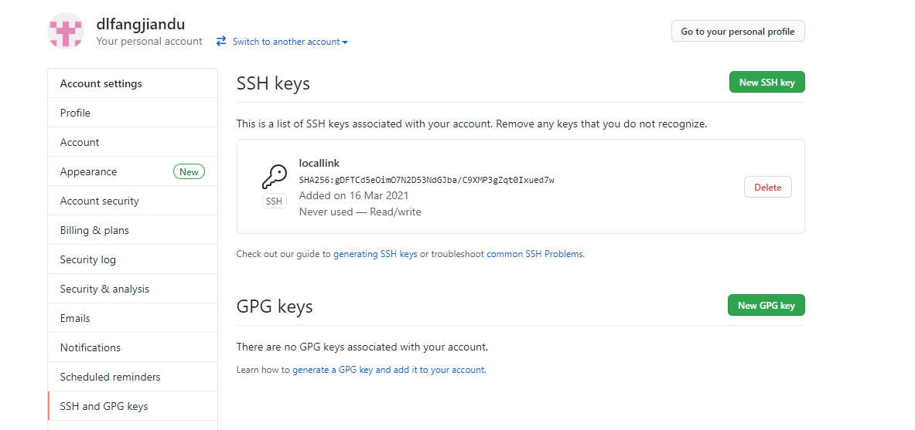

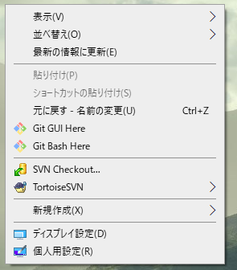

④ | git config --global user.name "你的github用户名"
 | git config --global user.email "你的github邮箱地址"

⑤ | 切换到本地目录后 使用git clone
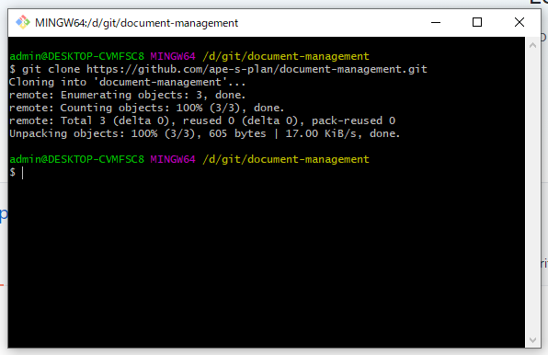

⑥ | 添加文件 | git add .
 |  | .不可省，添加所有文件
 |  | git commit -m "comment"

⑦ | 上传到git
 |  | git remote add origin git@github.com:XXXX.git
 |  | git push -u origin main
 |  | main:分支名

⑧ | 更新文件
 |  | git add 文件名
 |  | git commit -m "comment"
 |  | git push -u origin main

⑨ | fatal: unable to access 'https://github.com/ape-s-plan/document-management.git/': Failed to connect to github.com port 443: Timed out
 | git config --global http.sslBackend "openssl"
 | git config --global http.sslCAInfo "C:\Program Files\Git\usr\ssl\cert.pem"

